Checklist WPF
 |  |  |  |  |  | Opdracht WPF
Naam: | Naulaerts Jo 2 APPAI 05

1 | Azure database
 | Screenshot tabelstructuur:
 | 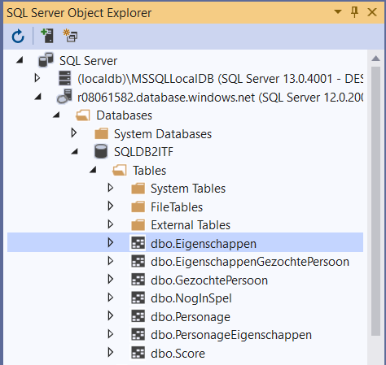
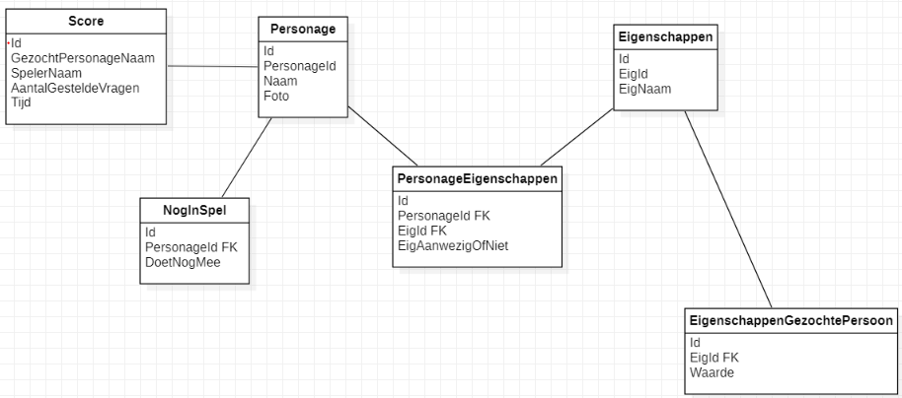
O | minstens 3 tabellen |  |  |  |  | O | relaties- geen losse tabellen
O | kernentiteit: |  |  |  |  | O | PK = ID
 |  |  |  |  |  | O | FK = tabelnaamID

2 | Toepassing
2.1 | View
 | Aantal Windows/Pages (minimum 5, splash niet inbegrepen):
O | Splashscreen met afbeelding en naam van toepassing en student
O | WPF look-and-feel
O | Toepassen Styles
O | Gebruik gemaakt van Material Design
O | Intuitieve navigatie doorheen applicatie
O | Nieuwe control 1: |  |  |  |  |  | Waar?
O | Nieuwe control 2: |  |  |  |  |  | Waar?
O | Data worden getoond via databinding
O | Er verschijnt geen enkele primary key of ID op de schermen
O | Acties worden uitgevoerd via commandbinding
 | Screenshot Code Behind Main Window:
 | 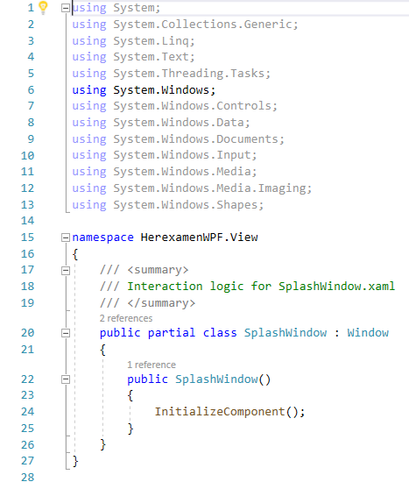
O | Extra's zoals datavalidatie?

2.2 | Model
O | Model tabel 1 |  |  | O | Model tabel 2 |  | O | Model tabel 3
O | DataService tabel 1 |  |  | O | DataService tabel 2 |  | O | DataService tabel 3
 | O | creëren lukt |  |  | O | creëren lukt |  | O | creëren lukt
 | O | gegevens controle |  |  | O | gegevens controle |  | O | gegevens controle
 | O | controle dubbels |  |  | O | controle dubbels |  | O | controle dubbels
 | O | wijzigen lukt |  |  | O | wijzigen lukt |  | O | wijzigen lukt
 | O | gegevens controle |  |  | O | gegevens controle |  | O | gegevens controle
 | O | controle dubbels |  |  | O | controle dubbels |  | O | controle dubbels
 | O | verwijderen lukt |  |  | O | verwijderen lukt |  | O | verwijderen lukt
 | O | referentiële controle |  |  | O | referentiële controle |  | O | referentiële controle

O | Connectiestring in app.config
O | Dapper
O | Stored procedures?

2.3 | ViewModel
O | Gebruik gemaakt van ViewModelLocator-klasse?
O | Public properties voor binding data
O | Public commands voor binding acties
O | Communicatie opgezet via Messenger:
 | O | Doorgeven van objecten zoals SelectedItem
 | O | Doorgeven van tekstboodschappen voor communicatie met gebruiker
 | O | Eigen messageclasses gebruikt? |  |  |  | Ja, UpdateFinishedMessage in de map Messages.

2.4 | App.Xaml
O | Uitbreidingen? |  | Gebruik van ResourceDictionary om Material Design te linken.

3 | Wat verdient extra aandacht bij het beoordelen van jouw project?
 | De navigatie doorheen de applicatie verdient extra aandacht. Om deze in orde te krijgen heb ik heel lang moeten zoeken.

